I1
Volver

 | Ingresos percibidos del Giro

 | Los "Ingresos Percibidos del Giro" son igual al item con las instrucciones al 31.12.2019

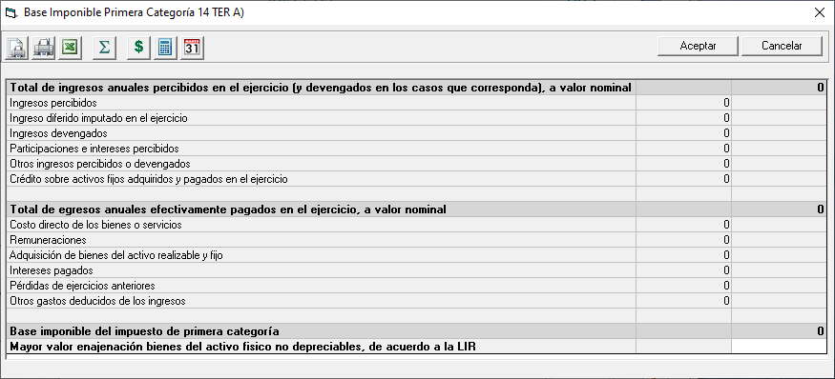

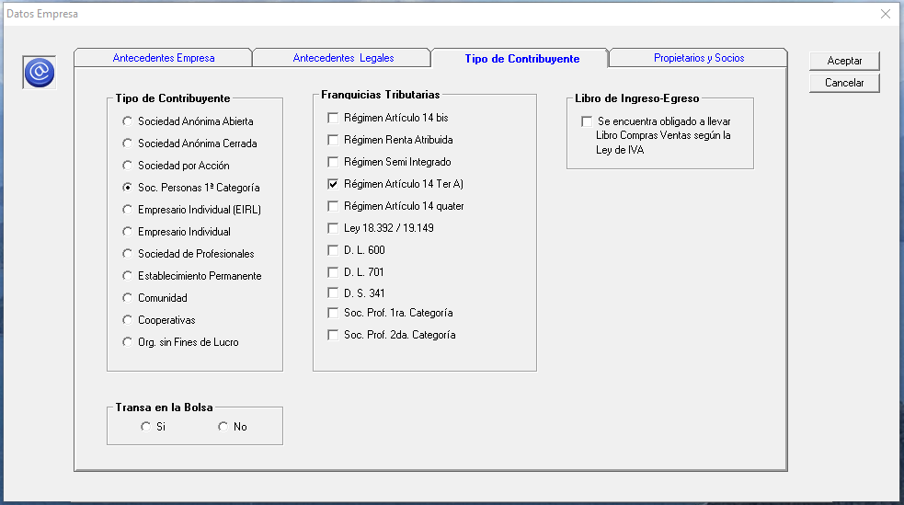
 | pero con los siguientes cuidados
 |  |  |  |  |  |  |  |  |  |  | Datos de Empresa al 31.12.2019
 | Cuidado 1 Año Comercial 2020
 |  | Si la empresa al 31.12.2019 era Renta Atribuida o Semi Integrado (esto esta en los Datos Empresa - Tipo Contribuyente)

 |  |  | Para este item de Ingresos Percibidos tiene que mostrar documentos con Fecha
 |  |  | desde el 01.01.2020

 | Cuidado 2 Año Comercial 2020
 |  | Si la empresa al 31.12.2019 era Articulo 14 Ter A(esto esta en los Datos Empresa - Tipo Contribuyente)

 |  |  | Debe mostrar todos los documentos independiente el año

 | Cuidado 3 Año Comercial 2021
 |  | Si la empresa al 31.12.2020 era Art. 14 A Regimen General (esto esta en los Datos Empresa - Tipo Contribuyente)

 |  |  | Para este item de Ingresos Percibidos tiene que mostrar documentos con Fecha
 |  |  | desde el 01.01.2021

 | Cuidado 4 Año Comercial 2021
 |  | Si la empresa al 31.12.2020 era Articulo 14 D N° 3 o 8 (esto esta en los Datos Empresa - Tipo Contribuyente)

 |  |  | Debe mostrar todos los documentos independiente el año

 | Este campo sera de obtención de información del sistema (sin ingreso manual)

 | Cuidado 5
 |  | Cuando un monto percibido de un documento sea mayor al Neto
 |  | solo debe considerarse como percibido hasta el tope del monto
 |  | neto y la factura se daria como pagada para efectos de este
 |  | sistema tributario

 |  | Ejemplo 1
 |  |  | Factura | Neto | 300 |  | Cliente |  | 357
 |  |  |  | IVA | 57 |  |  | Venta |  | 300
 |  |  |  | Total | 357 |  |  | IVA DF |  | 57

 |  |  | Pago Factura por $ 307 |  |  |  | Caja |  | 307
 |  |  |  |  |  |  |  | Cliente |  | 307

 |  | Para efecto de los libros Ingresos serian |  |  |  | 307
 |  | Para Efecto de Libro Caja |  |  |  | 307
 |  | Para la Base Imponible 14D |  |  |  | 300
 |  | (para el año siguiente si se cancela la factura ya no habria nada que reconocer como ingreso percibido o devengado)

 |  | Ejemplo 2
 |  |  | Factura | Neto | 300 |  | Cliente |  | 357
 |  |  |  | IVA | 57 |  |  | Venta |  | 300
 |  |  |  | Total | 357 |  |  | IVA DF |  | 57

 |  |  | Pago Factura por $ 200 |  |  |  | Caja |  | 200
 |  |  |  |  |  |  |  | Cliente |  | 200

 |  | Para efecto de los libros Ingresos serian |  |  |  | 200
 |  | Para Efecto de Libro Caja |  |  |  | 200
 |  | Para la Base Imponible 14D |  |  |  | 200
 |  | (para el año siguiente si se cancela la factura solo quedarian pendiente $ 100)
 |  | Tener el cuidado con los otros Impuestos

 | TRASPASO A HR RAD
 |  | Debera Traspasar

 |  |  | Descripcion | Fecha | Descripcion |  | Valor Nominal
 |  |  | T1 | 31/12/AT -1 | Traspaso LP Conta |  | 1,000,000

 |  | Explicación
 |  | 1° | Columna Descripción sera el T1 que describe a este item
 |  | 2° | AT - 1 es igual a Año tributario menos 1
 |  |  | AT 2021 - 1 = 2020
 |  | 3° | Columna Descripción señala que la información proviene
 |  |  | de Traspaso LP Conta
 |  | 4° | Columna Valor Nominal es que esta reflejado en este item

